服务端
 |  |  | 设置1.0.0 |  |  |  |  |  |  |  |  |  |  |  |  |  | 1.1.0 |  |  |  |  |  |  |  |  |  | 1.2.0 |  |  |  |  |  |  |  |  |  |  | 1.4.0 |  |  |  |  |  |  |  |  |  | 1.3.0 |  |  |  |  |  |  |  |  |  |  |  |  |  | 1.5.0 |  |  |  |  |  |  | 1.10.0
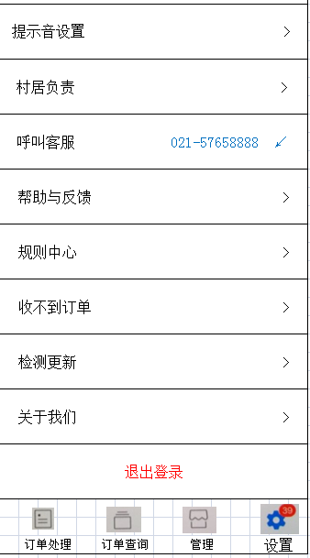
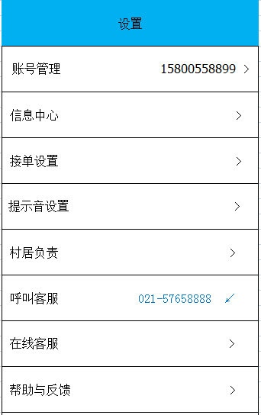
设置 |  |  |  |  |  |  |  |  |  |  |  |  |  | ← 账号管理 |  |  |  |  |  |  |  |  |  | ＜ 信息中心 ： |  |  |  |  |  |  |  |  |  |  |  | ← 提示音设置 |  |  |  |  |  |  |  |  |  | ← 接单设置

账号管理 15800558899 > |  |  |  |  |  |  |  |  |  |  |  |  |  | 账户信息 |  |  |  |  |  |  |  |  |  | 全部（25） 订单（03） 积分（03） 通知（12） |  |  |  |  |  |  |  |  |  |  |  | 新订单通知 |  |  |  |  |  |  |  |  |  | 自动接单

 |  |  |  |  |  |  |  |  |  |  |  |  |  | 账户名 15800558899 |  |  |  |  |  |  |  |  |  | 护理小提示 15:15 通知 |  |  |  |  |  |  |  |  |  |  |  | 开启APP音量最大 |  |  |  |  |  |  |  |  |  | 建议只开1台设备来自动接单
信息中心 >
 |  |  |  |  |  |  |  |  |  |  |  |  |  | 密码 ﹡﹡﹡﹡﹡﹡ > |  |  |  |  |  |  |  |  |  | 积分信息 03-12 积分 |  |  |  |  |  |  |  |  |  |  |  | 提示音量 ＞ ＞ ＞ ＞ ＞ ＞ ＞ ＞ |  |  |  |  |  |  |  |  |  | 本设备自动接单
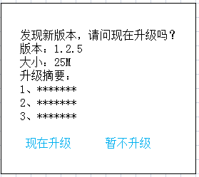
接单设置 > |  |  |  |  |  |  |  |  |  |  |  |  |  | 手机号码 158****8899 > |  |  |  |  |  |  |  |  |  | 新订单提示 02-15 订单 |  |  |  |  |  |  |  |  |  |  |  | 提示震动 |  |  |  |  |  |  |  |  |  | 提示音设置 查看 >

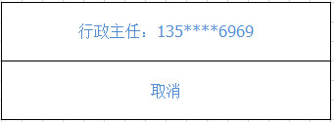
 |  |  |  |  |  |  |  |  |  |  |  |  |  | 新设备登录验证 |  |  |  |  |  |  |  |  |  |  |  |  |  |  |  |  |  |  |  |  |  | 新的订单 循环提示，经典提示音 >
提示音设置 > |  |  |  |  |  |  |  |  |  |  |  |  |  |  |  |  |  |  |  |  |  |  |  |  |  |  |  |  |  |  |  |  |  |  |  |  |  |  |  |  |  |  |  |  | ←
 |  |  |  |  |  |  |  |  |  |  |  |  |  | 开启验证后，每当有用户在新设备上登录您 的账号，系统将对其进行身份认证。 |  |  |  |  |  |  |  |  |  |  |  |  |  |  |  |  |  |  |  |  |  | 自动接单 提示1次，经典提示音 >

村居负责 > |  |  |  |  |  |  |  |  |  |  |  |  |  |  |  |  |  |  |  |  |  |  |  |  |  |  |  |  |  |  |  |  |  |  |  | 预定订单 提示1次，经典提示音 >

 |  |  |  |  |  |  |  |  |  |  |  |  |  |  |  |  |  |  |  |  |  |  |  |  |  |  |  |  |  |  |  |  |  |  |  | 取消订单 提示3次，经典提示音 >
呼叫客服 021-57658888 ↙
 |  |  |  |  |  |  |  |  |  |  |  |  |  |  |  |  |  |  |  |  |  |  |  |  |  |  |  |  |  |  |  |  |  |  |  | 服务反馈 提示3次，经典提示音 >

帮助与反馈 > |  |  |  |  |  |  |  |  |  |  |  |  |  |  |  |  |  |  |  |  |  |  |  |  |  |  |  |  |  |  |  |  |  |  |  | 催单信息 提示3次，经典提示音 >

规则中心 >

收不到订单 >
 |  |  |  |  |  |  |  |  |  |  |  |  |  |  |  |  | 1.1.1
 |  |  |  |  |  |  |  |  |  |  |  |  |  | ← 密码修改 |  |  |  |  |  |  |  |  |  |  |  |  | 1.1.2 |  |  |  |  |  |  |  |  |  | 1.1.2.1
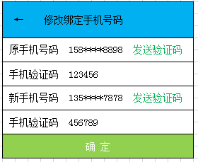
检测更新 > |  |  |  |  |  |  |  |  |  |  |  |  |  |  |  |  |  |  |  |  |  |  |  | ← 修改绑定手机号码

 |  |  |  |  |  |  |  |  |  |  |  |  |  | 原密码 ********
关于我们 > |  |  |  |  |  |  |  |  |  |  |  |  |  |  |  |  |  |  |  |  |  |  |  | 原手机号码 158****8898 发送验证码
 |  |  |  |  |  |  |  |  |  |  |  |  |  | 新密码 ********
 |  |  |  |  |  |  |  |  |  |  |  |  |  |  |  |  |  |  |  |  |  |  |  | 手机验证码 123456
退出登录 |  |  |  |  |  |  |  |  |  |  |  |  |  | 新密码 ********
 |  |  |  |  |  |  |  |  |  |  |  |  |  |  |  |  |  |  |  |  |  |  |  | 新手机号码 135****7878 发送验证码
 |  |  |  |  |  |  |  |  |  |  |  |  |  | 密码长度6-20字符
 |  |  |  |  |  |  |  |  |  |  |  |  |  | 确 定 |  |  |  |  |  |  |  |  |  | 手机验证码 456789

 | 订单处理 |  |  | 订单查询 |  |  |  | 管理 |  |  | 设置 |  |  |  |  |  |  |  |  |  |  |  |  | 确 定

 |  |  | 管理2.0.0 |  |  |  |  |  |  |  |  |  |  |  |  |  |  | 2.1.0 |  |  |  |  |  |  |  |  |  |  |  |  | 2.2.0 |  |  |  |  |  |  |  |  |  |  | 2.3.0 |  |  |  |  |  |  |  |  |  |  | 2.4.0 |  |  |  |  |  |  |  |  |  |  | 2.3.1 |  |  |  |  |  |  |  | 2.3.2 |  |  |  |  | 2.4.1

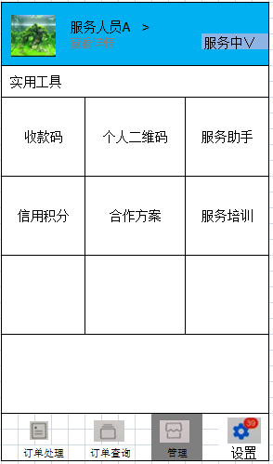
 |  |  |  |  |  |  |  |  |  |  |  |  |  | ＜ 服务人员信息 |  |  |  |  |  |  |  |  |  |  |  |  |  |  |  |  |  |  |  |  |  |  |  |  | ＜ 服务数据 |  |  |  |  |  |  |  |  |  | ＜ 总服务排行榜 |  |  |  |  |  |  |  |  |  |  |  |  | ＜ 历史订单查询 |  |  |  |  |  |  |  | ＜ 历史评价查询 |  |  |  |  | ＜ 总服务排行榜
 | 头像 |  | 服务人员A >
 |  |  | 查看详情 |  |  |  |  |  |  | 服务中∨
 |  |  |  |  |  |  |  |  |  |  |  |  |  | 基本信息 修改 |  |  |  |  |  |  |  |  |  |  |  |  |  |  |  |  |  |  |  |  |  |  |  |  | 今日订单 今日积分 好评 8 80 8 |  |  |  |  |  |  |  |  |  | 综合 |  |  | 订单数 |  |  | 积分数 |  | 好评 |  |  |  |  |  |  |  |  |  |  |  |  |  |  |  |  |  | 综合 | 订单数 |  | 积分数 | 好评

 |  |  |  |  |  |  |  |  |  |  |  |  |  | 头像： >
 |  |  |  |  |  |  |  |  |  |  |  |  |  |  |  |  |  |  |  |  |  |  |  |  |  |  |  |  |  |  |  |  |  |  |  |  |  |  | 本周订单 本周积分 好评 65 650 60 |  |  |  |  |  |  |  |  |  | 1、王晓梅 3568 35500 3500 |  |  |  |  |  |  |  |  |  |  |  |  |  |  |  |  |  |  |  |  |  |  |  |  |  | 1、王晓梅 3568 35500 3500
 | 服务 |  |  | 积分 |  |  |  | 评价 |  |  | 公益

服务数据 更多 > |  |  |  |  |  |  |  |  |  |  |  |  |  | 姓名： 一二三四五六七八 |  |  |  |  |  |  |  |  |  |  |  |  |  |  |  |  |  |  |  |  |  |  |  |  | 本月订单 本月积分 好评 262 2500 250 |  |  |  |  |  |  |  |  |  | 2、王晓梅 3369 33500 3200 |  |  |  |  |  |  |  |  |  |  |  |  |  |  |  |  |  |  |  |  |  |  |  |  |  | 2、王晓梅 3369 33500 3200


今日订单 今日积分 优质评价 8 80 8 昨日 12 昨日 120 昨日 11 |  |  |  |  |  |  |  |  |  |  |  |  |  | 地址：上海市松江区佘山镇江秋路199弄25号301室
 |  |  |  |  |  |  |  |  |  |  |  |  |  |  |  |  |  |  |  |  |  |  |  |  |  |  |  |  |  |  |  |  |  |  |  |  |  |  | 本年订单 本年积分 好评 3569 35000 3556 |  |  |  |  |  |  |  |  |  | 3、王晓梅 2568 25500 2500 |  |  |  |  |  |  |  |  |  |  |  |  |  |  |  |  |  |  |  |  |  |  |  |  |  | 3、王晓梅 2568 25500 2500
 |  |  |  |  |  |  |  |  |  |  |  |  |  | 分类： 个人服务 >

实用工具 |  |  |  |  |  |  |  |  |  |  |  |  |  | 服务号： 20180729310227001 |  |  |  |  |  |  |  |  |  |  |  |  |  |  |  |  |  |  |  |  |  |  |  |  | 历史订单查询 > |  |  |  |  |  |  |  |  |  | 4、王晓梅 1568 15500 1500 |  |  |  |  |  |  |  |  |  |  |  |  |  |  |  |  |  |  |  |  |  |  |  |  |  | 4、王晓梅 1568 15500 1500

收款码 |  |  |  | 个人二维码 |  |  |  |  | 服务助手 |  |  |  |  | 服务二维码 >
 |  |  |  |  |  |  |  |  |  |  |  |  |  |  |  |  |  |  |  |  |  |  |  |  |  |  |  |  |  |  |  |  |  |  |  |  |  |  | 评价反馈查询 > |  |  |  |  |  |  |  |  |  | 5、王晓梅 578 5780 550 |  |  |  |  |  |  |  |  |  |  |  |  |  |  |  |  |  |  |  |  |  |  |  |  |  | 5、王晓梅 578 5780 550
 |  |  |  |  |  |  |  |  |  |  |  |  |  | 信用积分: 500分 >

 |  |  |  |  |  |  |  |  |  |  |  |  |  | 服务时间： 08:00-17:00 >
信用积分 |  |  |  | 合作方案 |  |  |  |  | 服务培训 |  |  |  |  |  |  |  |  |  |  |  |  |  |  |  |  |  |  |  |  |  |  |  |  |  |  |  |  |  |  |  |  |  |  |  |  |  |  |  |  |  |  |  |  |  |  |  |  |  |  |  |  |  |  |  |  |  |  |  |  |  |  |  |  |  |  |  | 2.4.2
 |  |  |  |  |  |  |  |  |  |  |  |  |  | 服务电话： 135****8888；158****7878 >
 |  |  |  |  |  |  |  |  |  |  |  |  |  |  |  |  |  |  |  |  |  |  |  |  |  |  |  |  |  |  |  |  |  |  |  |  |  |  |  |  |  |  |  |  |  |  |  |  |  |  |  |  |  |  |  |  |  |  |  |  |  |  |  |  | 2.3.1.1 |  |  |  |  |  |  |  | 2.3.2.1 |  | ＜ 总服务排行榜
 |  |  |  |  |  |  |  |  |  |  |  |  |  | 预订服务设置 不支持预订 > |  |  |  |  |  |  |  |  |  |  |  |  |  |  |  |  |  |  |  |  |  |  |  |  |  |  |  |  |  |  |  |  |  |  |  |  |  |  |  |  |  |  |  |  |  |  |  | ＜ 历史订单查询 |  |  |  |  |  |  |  | ＜ 历史评价查询

总服务排行榜 |  |  |  |  |  |  |  |  |  |  |  |  |  | 个人身份认证 已认证 > |  |  |  |  |  |  |  |  |  |  |  |  |  |  |  |  |  |  |  |  |  |  |  |  |  |  |  |  |  |  |  |  |  |  |  |  |  |  |  |  |  |  |  |  |  |  |  |  |  |  |  |  |  |  |  |  |  |  |  |  | 综合 | 订单数 |  | 积分数 | 好评
 |  |  |  |  |  |  |  |  |  |  |  |  |  |  |  |  |  |  |  |  |  |  |  |  |  |  |  |  |  |  |  |  |  |  |  |  |  |  |  |  |  |  |  |  |  |  |  |  |  |  |  |  |  |  |  |  |  |  |  |  |  | 日期：2018年4月18日 |  |  |  |  |  |  |  | 日期：2018年4月18日
 |  |  |  |  |  |  |  |  |  |  |  |  |  | 服务等级认证 已认证 >
 |  |  |  |  |  |  |  |  |  |  |  |  |  |  |  |  |  |  |  |  |  |  |  |  |  |  |  |  |  |  |  |  |  |  |  |  |  |  |  |  |  |  |  |  |  |  |  |  |  |  |  |  |  |  |  |  |  |  |  |  |  |  |  |  |  |  |  |  |  |  |  |  |  |  | 1、王晓梅 3568 35500 3500
 |  |  |  |  |  |  |  |  |  |  |  |  |  | 服务资质认证 已认证 > |  |  |  |  |  |  |  |  |  |  |  |  |  |  |  |  |  |  |  |  |  |  |  |  |  |  |  |  |  |  |  |  |  |  |  |  |  |  |  |  |  |  |  |  |  |  |  | 今日订单 今日积分 优质评价 8 80 8 |  |  |  |  |  |  |  | 今日好评 今日中评 今日差评 5 2 1

 | 订单处理 |  |  | 订单查询 |  |  |  | 管理 |  |  | 设置 |  |  |  |  |  |  |  |  |  |  |  |  |  |  |  |  |  |  |  |  |  |  |  |  |  |  |  |  |  |  |  |  |  |  |  |  |  |  |  |  |  |  |  |  |  |  |  |  |  |  |  |  |  |  |  |  |  |  |  |  |  |  |  | 2、王晓梅 3369 33500 3200
 |  |  |  |  | 2.1.1.2 |  |  |  |  |  |  |  |  |  |  |  |  | 2.1.1 |  |  |  |  |  |  |  |  |  |  |  | 2.1.1.1 |  |  |  |  |  |  |  |  |  |  |  | 2.1.1.4 |  |  |  |  |  |  |  |  | 2.1.1.5
＜ 修改地址 |  |  |  |  |  |  |  |  |  |  |  |  |  | ＜ 修改信息 |  |  |  |  |  |  |  |  |  |  |  | ＜ 图片 |  |  |  |  |  |  |  |  |  |  |  |  | ＜ 二维码 |  |  |  |  |  |  |  |  | ＜ 修改服务电话
 |  |  |  |  |  |  |  |  |  |  |  |  |  |  |  |  |  |  |  |  |  |  |  |  |  |  |  |  |  |  |  |  |  |  |  |  |  |  |  |  |  |  |  |  |  |  |  |  |  |  |  |  |  |  |  |  |  |  |  |  |  |  |  |  |  |  |  |  |  |  |  |  |  |  | 3、王晓梅 2568 25500 2500

新地址：佘山镇桃园路123号5幢303室 |  |  |  |  |  |  |  |  |  |  |  |  |  | 头像： > |  |  |  |  |  |  |  |  |  |  |  |  |  |  |  |  |  |  |  |  |  |  |  |  |  |  |  |  |  |  |  |  |  | 新服务电话：131****7788
 |  |  |  |  |  |  |  |  |  |  |  |  |  |  |  |  |  |  |  |  |  |  |  |  |  |  |  |  |  |  |  |  |  |  |  |  |  |  |  |  | 姓名 |  |  | 性别 |  |  |  |  |  |  |  |  |  |  |  |  |  |  |  |  |  |  |  |  |  |  |  |  |  |  |  |  |  |  | 4、王晓梅 1568 15500 1500

确定 |  |  |  |  |  |  |  |  |  |  |  |  |  |  |  |  |  |  |  |  |  |  |  |  |  | 拍摄照片 |  |  |  |  |  |  |  |  |  |  |  |  |  |  | 地址 |  | 新松江路
 |  |  |  |  |  |  |  |  |  |  |  |  |  | 姓名： 一二三四五六七八 |  |  |  |  |  |  |  |  |  |  |  |  |  |  |  |  |  |  |  |  |  |  |  |  |  |  |  |  |  |  |  |  |  |  |  |  |  |  |  |  |  |  |  |  |  |  |  |  |  |  |  |  |  |  |  |  |  |  |  |  | 5、王晓梅 578 5780 550

 |  |  |  |  |  |  |  |  |  |  |  |  |  | 地址：上海市松江区佘山镇江秋路199弄25号301室> |  |  |  |  |  |  |  |  |  |  |  |  |  |  |  |  |  |  |  |  |  |  |  |  |  |  |  |  |  |  |  |  |  | 确定
 |  |  |  | 2.1.1.3
＜ 分类 |  |  |  |  |  |  |  |  |  |  |  |  |  | 分类： 个人服务 >
 |  |  |  |  |  |  |  |  |  |  |  |  |  |  |  |  |  |  |  |  |  |  |  |  |  |  |  |  |  |  |  |  |  |  |  |  |  |  |  |  |  |  |  |  |  |  |  |  |  |  |  |  |  |  |  |  |  |  |  |  |  |  |  |  |  |  |  |  |  |  |  |  |  |  |  |  | 2.4.3
 |  |  |  |  |  |  |  |  |  |  |  |  |  | 服务号： 20180729310227001 |  |  |  |  |  |  |  |  |  |  |  |  |  |  |  |  |  |  |  |  |  |  |  |  |  |  |  |  |  |  |  |  |  |  |  |  |  |  | 2.1.1.6
个人服务 |  |  |  |  |  |  |  |  |  |  |  |  |  |  |  |  |  |  |  |  |  |  |  |  |  |  |  |  |  |  |  |  |  |  |  |  |  |  |  |  |  | 二维码 |  |  |  |  |  | ＜ 个人身份认证 |  |  |  |  |  |  |  |  |  |  |  |  |  |  |  |  |  |  |  |  |  |  |  |  |  |  | ＜ 总服务排行榜
 |  |  |  |  |  |  |  |  |  |  |  |  |  | 二维码 >

服务公司 |  |  |  |  |  |  |  |  |  |  |  |  |  | 信用积分: 500分 |  |  |  |  |  |  |  |  |  |  |  |  |  |  |  |  |  |  |  |  |  |  |  |  |  |  |  |  |  |  |  |  |  | 提交身份证信息 |  |  |  |  |  |  |  |  |  |  |  |  |  |  |  |  |  |  |  |  |  |  |  |  |  |  | 综合 | 订单数 |  | 积分数 | 好评

 |  |  |  |  |  |  |  |  |  |  |  |  |  | 服务时间： 08:00-17:00
确定 |  |  |  |  |  |  |  |  |  |  |  |  |  |  |  |  |  |  |  |  |  |  |  |  |  |  |  |  |  |  |  |  |  |  |  |  |  |  |  |  |  |  |  |  |  |  |  | 提交工作单位信息 |  |  |  |  |  |  |  |  |  |  |  |  |  |  |  |  |  |  |  |  |  |  |  |  |  |  | 1、王晓梅 3568 35500 3500
 |  |  |  |  |  |  |  |  |  |  |  |  |  | 服务电话： 135****8888；158****7878 >

 |  |  |  |  |  |  |  |  |  |  |  |  |  | 预订服务设置 不支持预订 |  |  |  |  |  |  |  |  |  |  |  |  |  |  |  |  |  |  |  |  |  |  |  |  |  |  |  |  |  |  |  |  |  | 确定 |  |  |  |  |  |  |  |  |  |  |  |  |  |  |  |  |  |  |  |  |  |  |  |  |  |  | 2、王晓梅 3369 33500 3200

 |  |  |  |  |  |  |  |  |  |  |  |  |  | 个人身份认证 已认证 >
 |  |  |  |  |  |  |  |  |  |  |  |  |  |  |  |  |  |  |  |  |  |  |  |  |  |  |  |  |  |  |  |  |  |  |  |  |  |  |  |  |  |  |  |  |  |  |  |  |  |  |  |  |  |  |  |  |  |  |  |  |  |  |  |  |  |  |  |  |  |  |  |  |  |  | 3、王晓梅 2568 25500 2500

 |  |  |  |  |  |  |  |  |  |  |  |  |  |  |  |  |  |  |  |  |  |  |  |  |  | 所有图片 >
 |  |  |  |  |  |  |  |  |  |  |  |  |  |  |  |  |  |  |  |  |  |  |  |  |  |  |  |  |  |  |  |  |  |  |  |  |  |  |  |  |  |  |  |  |  |  |  |  |  |  |  |  |  |  |  |  |  |  |  |  |  |  |  |  |  |  |  |  |  |  |  |  |  |  | 4、王晓梅 1568 15500 1500

 |  |  |  | 3.0.0 |  |  |  |  |  |  |  |  |  |  |  |  |  |  |  |  |  |  |  |  |  |  |  |  |  |  |  |  |  |  |  |  |  |  |  |  |  |  |  | 3.2.0 |  |  |  |  |  |  |  |  |  |  |  |  |  |  | 3.2.1
 |  |  |  |  |  |  |  |  |  |  |  |  |  |  |  |  |  |  | 3.1.0 |  |  |  |  |  |  |  |  |  |  |  |  |  | 3.2.0 |  |  |  |  |  |  |  |  |  |  |  |  |  |  |  |  |  |  |  |  |  |  |  |  |  |  |  |  |  |  |  |  |  |  |  |  |  |  |  |  |  | 5、王晓梅 578 5780 550

 |  |  | 今日订单 |  |  |  | 选择日期 |  |  |  |  |  |  |  |  |  |  | 今日订单 |  |  |  | 选择日期 |  |  |  |  |  |  |  |  | 今日订单 |  |  |  | 选择日期 |  |  |  |  |  |  |  | 今日订单 |  |  | 选择日期 |  |  |  |  |  |  |  |  |  | 今日订单 |  |  |  | 选择日期 |  |  |  |  |  |  | 今日订单 |  | 选择日期

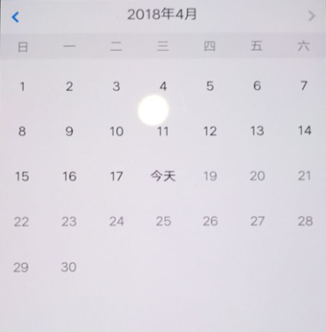
全部 进行中 已完成 已取消 |  |  |  |  |  |  |  |  |  |  |  |  |  |  | 全部 进行中 已完成 已取消 |  |  |  |  |  |  |  |  |  |  |  |  | 全部 进行中 已完成 已取消 |  |  |  |  |  |  |  |  |  |  |  | 全部 进行中 已完成 已取消 |  |  |  |  |  |  |  |  |  |  |  |  |  | 全部 进行中 已完成 已取消

今日 2018/04/18 查看汇总 |  |  |  |  |  |  |  |  |  |  |  |  |  |  | 今日 2018/04/18 |  |  |  |  |  |  |  |  |  |  |  |  | 今日 2018/04/18 |  |  |  |  |  |  |  |  |  |  |  | 今日 2018/04/18 |  |  |  |  |  |  |  |  |  |  |  |  |  | 今日 2018/04/18

03 服务人员已经接单 15:12接单 尽快赶到 马云涛 全额补贴人员 近90天第1次下单 辰塔路1999弄佘山家园12幢22单元301室[2.35KM] 15:250 已到达 服务员：张云 展开进度∨ 订单编号：3102272018041815102628 收起 服务内容：居室保洁、代办服务 下单时间：2018-04-18 15:10 接单时间：2018-04-18 15:12 服务时间：2018-04-18 15:25 服务积分：20积分 取消订单 |  |  |  |  |  |  |  |  |  |  |  |  |  |  | 02 服务人员已经接单 15:15前出发 王根桃 半额补贴人员 近90天第3次下单 辰塔路1999弄江秋新苑12幢22单元301室[789M] 15:25 已到达 服务员：张云 开始服务 展开进度∨ 订单编号：3102272018041815102628 收起 服务内容：居室保洁、代办服务 下单时间：2018-04-18 15:10 接单时间：2018-04-18 15:12 服务时间：2018-04-18 15:25 服务积分：20积分 取消订单 |  |  |  |  |  |  |  |  |  |  |  |  | 01 服务人员已经接单 订单完成 刘三元 近90天第2次下单 辰塔路1999弄江秋新苑12幢22单元301室[789M] 15:45 已完成订单 服务员：张芸 展开进度∨ 订单编号：3102272018041815102628 收起 服务内容：居室保洁、代办服务 下单时间：2018-04-18 15:10 接单时间：2018-04-18 15:12 服务时间：2018-04-18 15:25 完成时间：2018-04-18 15:45 |  |  |  |  |  |  |  |  |  |  |  | 05 服务人员已经接单 订单取消 刘三元 近90天第2次下单 辰塔路1999弄江秋新苑12幢22单元301室[789M] 15:25 已取消订单 展开进度∨ 订单编号：3102272018041815102628 收起 服务内容：居室保洁、代办服务 下单时间：2018-04-18 15:10 接单时间：2018-04-18 15:12 取消时间：2018-04-18 15:25 |  |  |  |  |  |  |  |  |  |  |  |  |  | 暂无订单

本单积分收入： 20积分 已支付 |  |  |  |  |  |  |  |  |  |  |  |  |  |  | 本订单积分： 20 |  |  |  |  |  |  |  |  |  |  |  |  | 本订单积分： 20 |  |  |  |  |  |  |  |  |  |  |  | 客户取消原因：下错订单，重新下单

 |  |  |  |  |  |  |  |  |  |  |  |  |  |  |  |  |  |  |  |  |  |  |  |  |  |  |  | 服务反馈： 优质服务 一般服务 较差服务 |  |  |  |  |  |  |  |  |  |  |  | 服务员取消原因：突发事件不能完成订单

 | 订单处理 |  |  |  | 订单查询 |  |  |  | 管理 |  |  | 设置 |  |  |  | 订单处理 |  |  |  | 订单查询 |  |  | 管理 |  | 设置 |  |  |  | 订单处理 |  |  |  | 订单查询 |  |  | 管理 | 设置 |  |  |  | 订单处理 |  |  |  | 订单查询 |  | 管理 |  |  | 设置 |  |  |  |  | 订单处理 |  |  | 订单查询 |  |  | 管理 |  | 设置 |  |  | 订单处理 |  | 订单查询 |  |  | 管理 |  |  | 设置

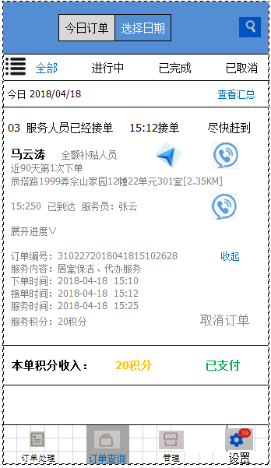
 |  |  |  |  | 3.2.1
 |  |  |  |  |  |  |  |  |  |  |  |  |  |  |  |  |  |  |  |  | 3.2.2 |  |  |  |  |  |  |  |  |  |  | 3.1.1
 |  |  | 今日订单 |  |  |  | 选择日期
 |  |  |  |  |  |  |  |  |  |  |  |  |  |  |  |  |  |  |  |  |  |  |  |  |  |  |  |  |  |  | 今日订单 |  |  |  | 选择日期

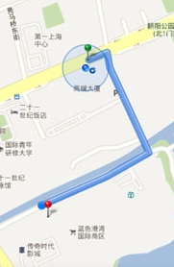
全部 进行中 已完成 已取消
 |  |  |  |  |  |  |  |  |  |  |  |  |  |  |  |  |  |  |  |  |  |  |  |  |  |  |  | 全部 进行中 已完成 已取消
今日 2018/04/18 查看汇总
 |  |  |  |  |  |  |  |  |  |  |  |  |  |  |  |  |  |  |  |  |  |  |  |  |  |  |  | 今日 2018/04/18 查看汇总
03 服务人员已经接单 15:12接单 尽快赶到 马云涛 全额补贴人员 近90天第1次下单 辰塔路1999弄佘山家园12幢22单元301室[2.35KM] 15:250 已到达 服务员：张云 展开进度∨ 订单编号：3102272018041815102628 收起 服务内容：居室保洁、代办服务 下单时间：2018-04-18 15:10 接单时间：2018-04-18 15:12 服务时间：2018-04-18 15:25 服务积分：20积分 取消订单
 |  |  |  |  |  |  |  |  |  |  |  |  |  |  |  |  |  |  |  |  |  |  |  |  |  |  |  | 03 马云涛 已接单 正在服务 >

 |  |  |  |  |  |  |  |  |  |  |  |  |  |  |  |  |  |  |  |  |  |  |  |  |  |  |  | 04 王洪安 已完成 已完成 >


 |  |  |  |  |  |  |  |  |  |  |  |  |  |  |  |  |  |  |  |  |  |  |  |  |  |  |  | 05 刘宏宇 已取消 已取消 >

本单积分收入： 20积分 已支付

 | 订单处理 |  |  |  | 订单查询 |  |  |  | 管理 |  |  | 设置
 |  |  |  |  |  |  |  |  |  |  |  |  |  |  |  |  |  |  |  |  |  |  |  |  |  |  |  |  | 订单处理 |  |  |  | 订单查询 |  |  | 管理 | 设置

 |  |  |  |  |  | 4.0.0 |  |  |  |  |  |  |  |  |  |  |  |  |  |  | 4.1.0 |  |  |  |  |  |  |  |  |  |  |  |  | 4.2.0 |  |  |  |  |  |  |  |  |  |  |  | 4.3.0 |  |  |  |  |  |  |  |  |  |  |  |  |  | 4.4.0

 | 新订单 服务异常 催单 取消订单 退款 |  |  |  |  |  |  |  |  |  |  |  |  |  |  | 新订单 服务异常 催单 取消订单 退款 |  |  |  |  |  |  |  |  |  |  |  |  | 新订单 服务异常 催单 取消订单 退款 |  |  |  |  |  |  |  |  |  |  |  | 新订单 服务异常 催单 取消订单 退款 |  |  |  |  |  |  |  |  |  |  |  |  |  | 新订单 服务异常 催单 取消订单 退款

 | 自动接单 |  |  |  |  |  |  |  |  |  |  |  |  |  |  | 暂无异常服务 |  |  |  |  |  |  |  |  |  |  |  |  | 暂无催单 |  |  |  |  |  |  |  |  |  |  |  | 暂无取消订单 |  |  |  |  |  |  |  |  |  |  |  |  |  | 暂无退款

 | 暂无新订单 您可以通过提升服务质量来提升订单量

 |  | 05 订单等待服务 |  |  |  |  |  |  |  |  |  |  | >
 |  | 快去确认服务

 | 订单小帮手 > |  |  |  |  |  |  |  |  |  |  |  |  |  |  |  |  |  |  |  |  |  |  |  |  |  |  |  | 近24小时催单记录 |  |  |  |  |  |  |  |  |  |  |  |  |  |  |  |  |  |  |  |  |  |  |  |  |  | 近15天退款记录

 | ＜ 订单等待确认 |  |  |  |  |  |  |  |  |  |  |  |  |  |  | ＜ 服务异常 |  |  |  |  |  |  |  |  |  |  |  |  | ＜ 近24小时催单记录 |  |  |  |  |  |  |  |  |  |  |  |  |  |  |  |  |  |  |  |  |  |  |  |  |  | ＜ 近15天退款记录

 |  |  |  |  |  |  |  |  |  |  |  |  |  |  |  |  |  |  |  |  |  |  |  |  |  |  |  |  | 暂无订单 |  |  |  |  |  |  |  |  |  |  |  |  |  |  |  |  |  |  |  |  |  |  |  |  |  | 暂无订单

 | 03 马云涛 ∨ 全额补贴人员 近90天第1次下单 辰塔路1999弄佘山家园12幢22单元301室[2.35KM] 展开进度∨ 订单编号：3102272018041815102628 收起 服务内容：居室保洁、代办服务 下单时间：2018-04-18 15:10 服务积分：20积分

 |  |  |  |  |  |  |  |  |  |  |  |  |  |  |  |  |  | 联系客服

 | 确认接单

